Sheet1
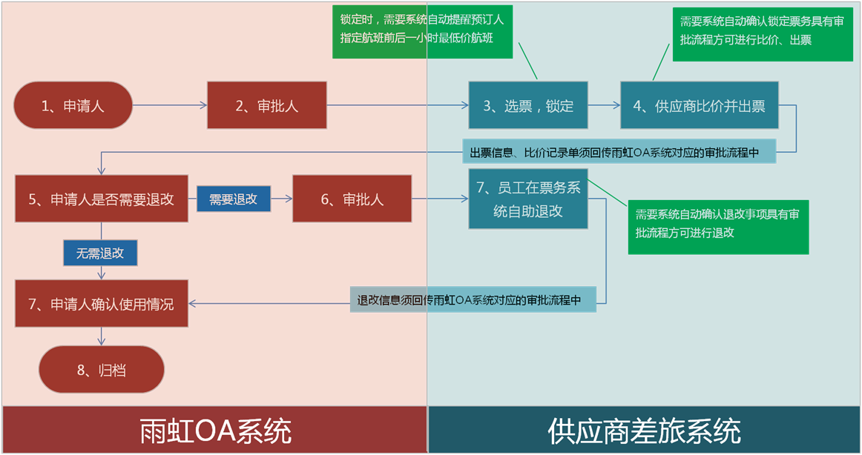
供应商名称 | 成立时间 | 注册时间 | 公司人数 | 客户群体 | 是否能实现OA系统或财务共享平台对接 | 实现系统对接落地周期（日历天） | 信息系统最大在线人数 | 是否能实现三方比价（系统、官网、携程旗舰店） | 自有国航、南航、海航、东航的大客户协议价是几折 |  |  |  | 具有比较优势的免费增值服务（值机等基础服务无须描述） | 19年营业收入（万元） | 20年营业收入（万元）
 |  |  |  |  |  |  |  |  | 国航 | 南航 | 海航 | 东航

备注： 1、客户群体必须附有合作合同复印件或中标通知书证明材料； 2、以上营业收入需要附财务报告保证真实性； *3、以上信息及材料提供务必真实准确，否则取消投标资格，并拉入雨虹投标单位黑名单，永不启用合作。
附-东方雨虹差旅预订流程示意图及系统对接要求(可参考)：

